经验总结
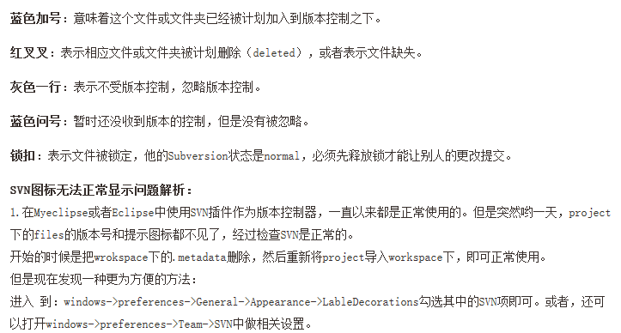
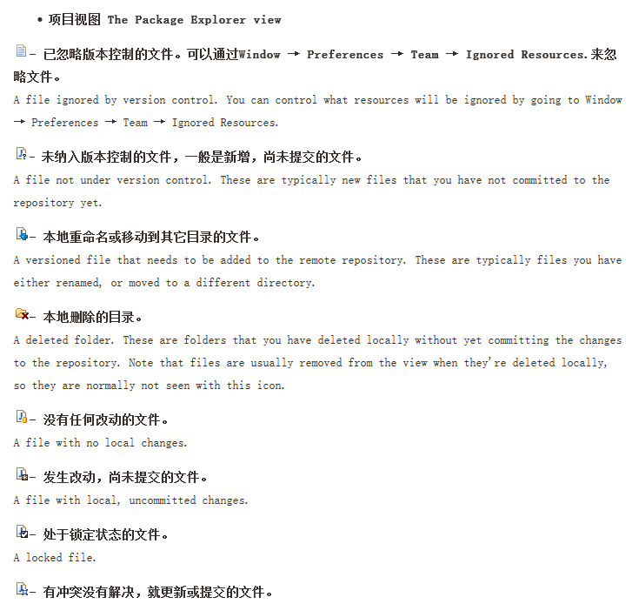
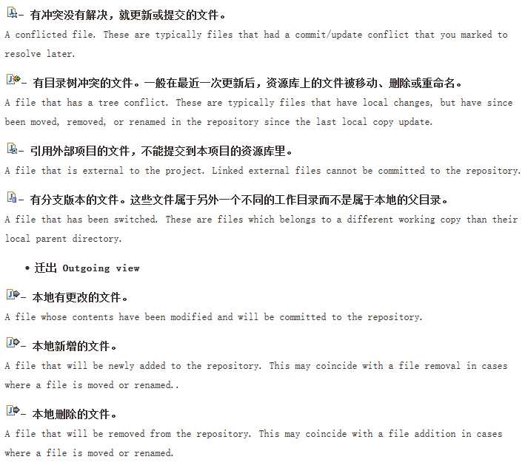
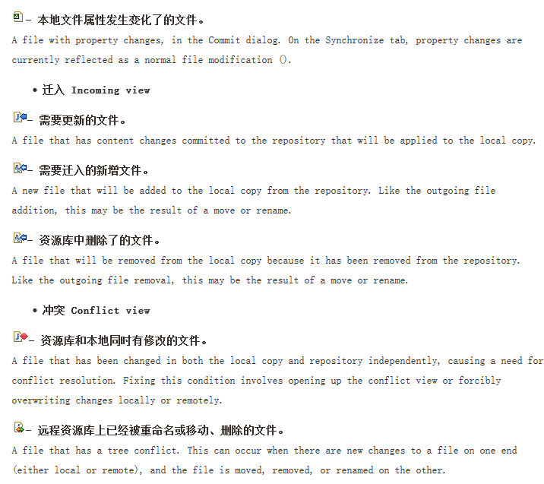
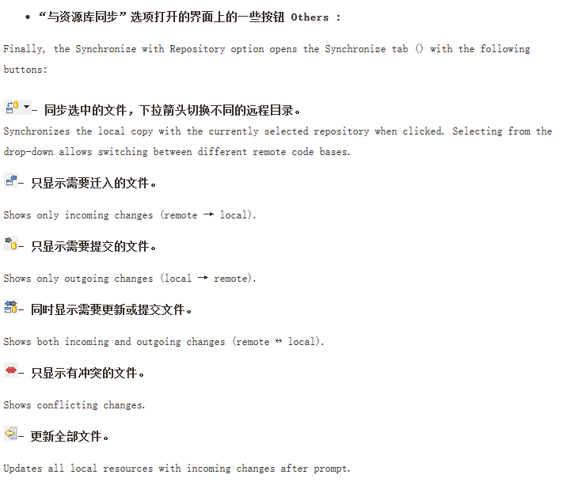
配置JDK环境变量（两个JDK）

eclipse中Debug快捷键操作方法

解决在eclipse中tomcat长期打开的情况下，再启动tomcat的时候总是提示端口占用的情况的解决方案：

win + R ==> 输入cmd打开命令行窗口 ===>输入“netstat -ano”，出现下边的图：

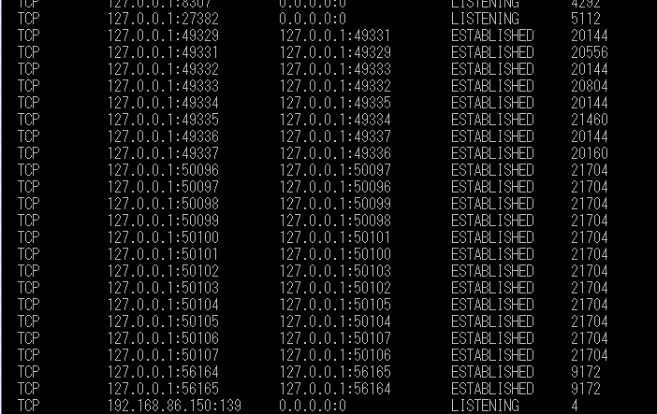

在第二列中找到端口号是8080的端口号，然后去最后一列找到对应的PID，也就是进程的ID ，然后打开资源管理器查看找到的PID的进程，然后关闭就好了。

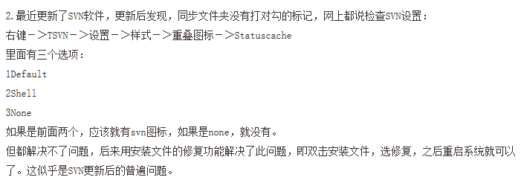
关于SVN相关的图标的解释：

AEON相关的流程
BL ==> UI:只是负责接收信息（比如：需要在UI显示的信息），然后在自己需要的响应（response）中进行数据的处理（为一些变量赋值等）

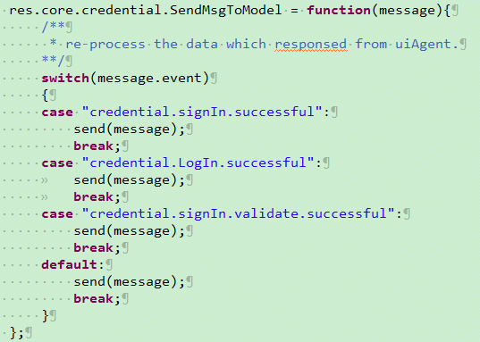

BL发送信息

经过过滤找到真正需要的响应

PhpStrom
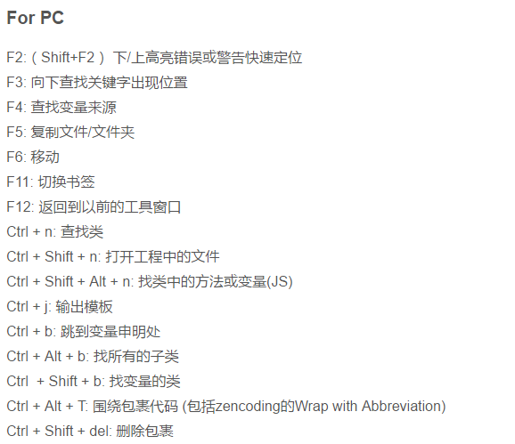
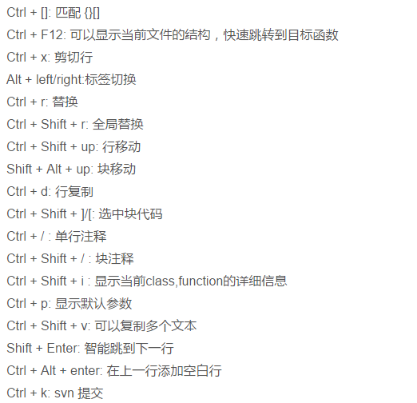
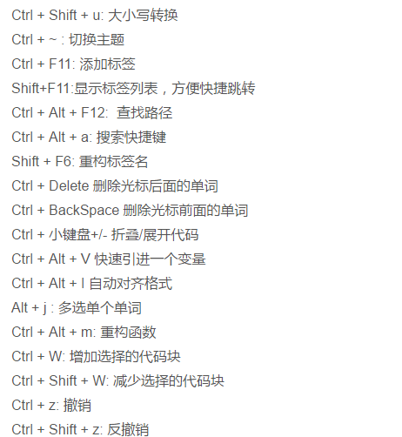

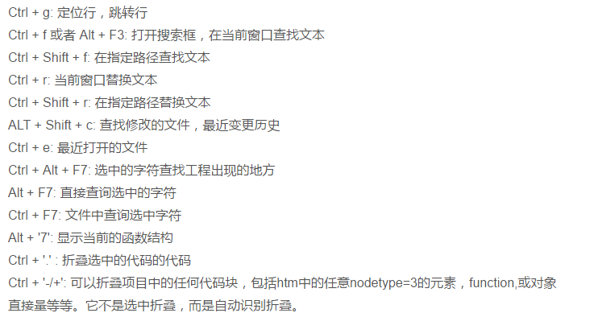

jdk安装多个
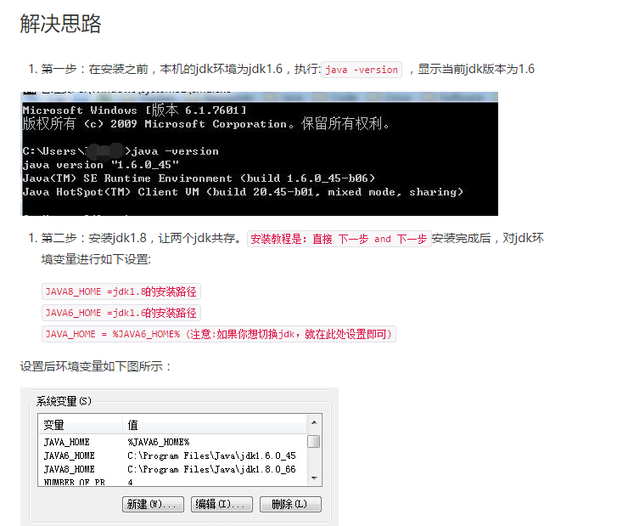
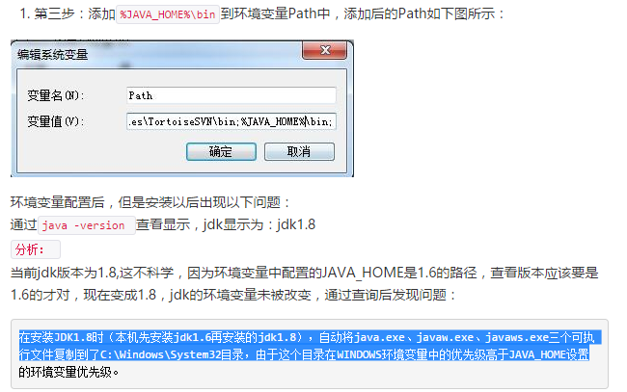
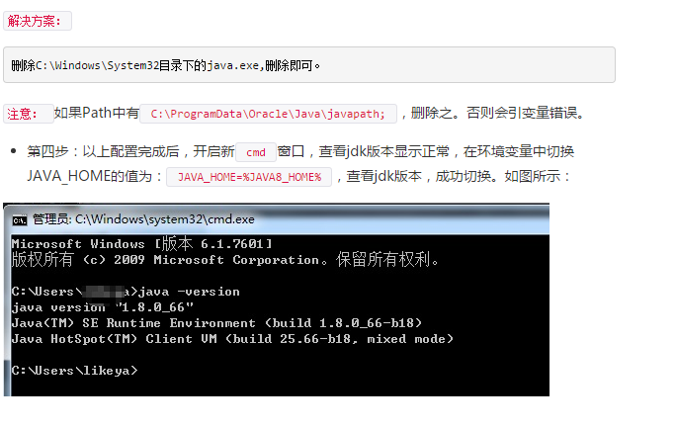
jdk安装，配置

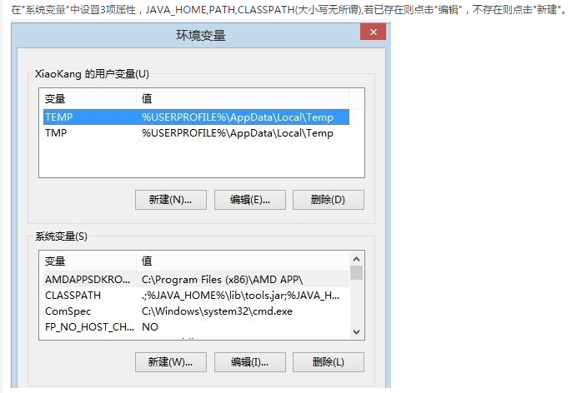

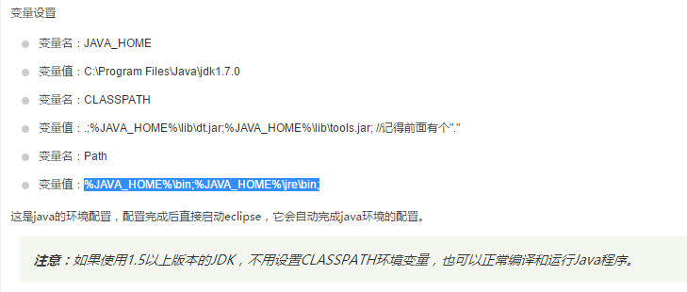

电脑中设置多个jdk解决方案

SQL Server 2012（Opening sa）
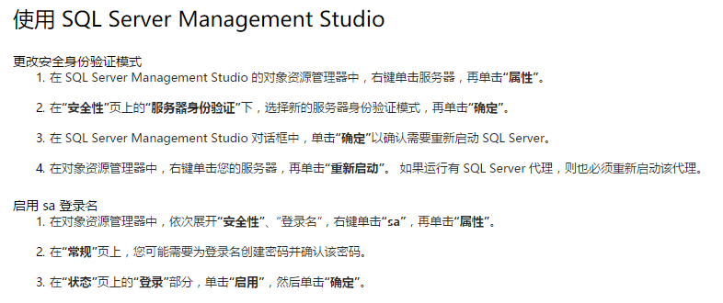
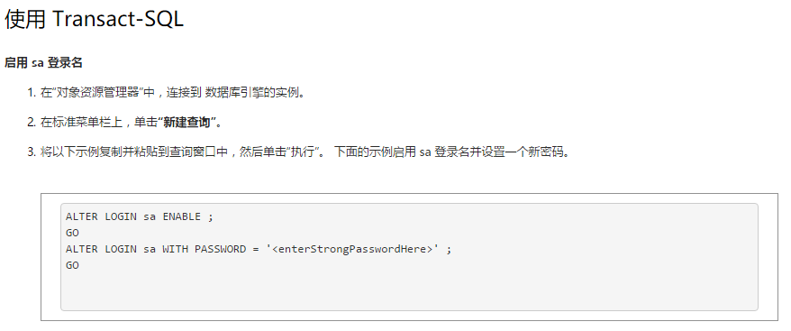
SQL Server 2012 ：(Opening User - sa)

Buttons is invalid when touched
Some Buttons is invalid when touched

Solution:

快速修复浏览器方案(鉴于系统环境不同→请活学活用以下方法→根据具体情况决定做哪些→并非都做到)
1、打开浏览器，点“工具”→“管理加载项”那里禁用所有可疑插件,或者你能准确知道没问题的保留。然后→工具→INTERNET选项→常规页面→删除cookies→删除文件→钩选删除所有脱机内容→确定→设置使用的磁盘空间为：8MB或以下(我自己使用1MB)→确定→清除历史纪录→网页保存在历史记录中的天数：3以下→应用确定（我自己使用的设置是0天）。
2、还原浏览器高级设置默认值：工具→INTERNET选项→高级→还原默认设置。
3、恢复默认浏览器的方法“工具”→Internet选项→程序→最下面有个“检查Internet Explorer是否为默认的浏览器”把前面的钩选上,确定。
4、设置主页：“工具”→Internet选项→常规→可以更改主页地址→键入你喜欢的常用网址→应用。
5、如果浏览器中毒就使用卡卡助手4.0版本修复,然后做插件免疫：全部钩选→免疫。然后→全部去掉钩选→找到“必备”一项，把能用到的插件重新钩选→取消免疫。能用到的就是FLASH和几种播放器的，其余的不要取消免疫。完成所有操作以后，你的浏览器就不会出问题了 。
6、运行→regedit→进入注册表, 在→
HKEY_LOCAL_MACHINE\SOFTWARE\Microsoft\Windows\CurrentVersion\Explorer\ShellExecuteHooks
这个位置有一个正常的键值{AEB6717E-7E19-11d0-97EE-00C04FD91972}, 将其他的删除（默认项也保留无法删除）。
7、检查你的浏览器是否被某种（游戏或其它）安装程序恶意附加了某种插件→卸载清理掉它。
8、HOSTS文件被修改常常会导致类似问题：文件位置 C:\WINDOWS\system32\drivers\etc 把hosts用记事本打开，内容清空，只保留 127.0.0.1 localhost 这一个条目关闭保存。
9、(情况较严重，上面方法不能解决时使用)开始→运行→CMD→窗口内粘贴如下命令:
这是最常用的解决方案！
for %i in (%windir%\system32\*.dll) do regsvr32.exe /s %i 回车
for %i in (%windir%\system32\*.ocx) do regsvr32.exe /s %i 回车
每次一条完成后重新重启。
情况严重的可做下面的处理：
打开“运行”输入—〉cmd—〉回车
然后把下面这行字符复制到黑色cmd框里面去回车等待dll文件全部注册完成就关闭可以了（下面是要运行的代码）：
for %1 in (%windir%\system32\*.dll) do regsvr32.exe /s %1
完成后重新启动电脑

